Лист1
 |  |  | г.Иваново, пр.Текстильщиков, д.80А
 |  |  | тел: +7(930)340-53-01; +7(920)353-27-34
 |  |  | textileiv@mail.ru |  | http://www.textileiv.ru/

Наименование | Размер | Артикул | Материал | от 5.000 р. | от 15.000 р. | от 20.000 р. | от 30.000 р. | Фото
Сорочка new! | 46-60 | 25А | Кулирка | 230.00р. | 227.70р. | 225.40р. | 223.10р. | 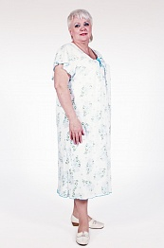
Сорочка new! | 46-60 | 39 | Кулирка | 230.00р. | 227.70р. | 225.40р. | 223.10р. | 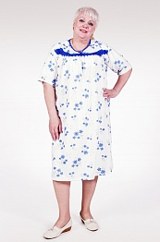
Сорочка new! | 42-52 | 212 | Кулирка | 210.00р. | 207.90р. | 205.80р. | 203.70р. | 
Сорочка | 44-54 | 191 | Кулирка | 230.00р. | 227.70р. | 225.40р. | 223.10р. | 
Сорочка | 44-54 | 175 | Кулирка | 170.00р. | 168.30р. | 166.60р. | 164.90р. | 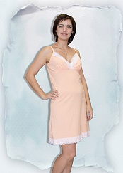
Сорочка | 44-58 | 419 | Кулирка | 150.00р. | 148.50р. | 147.00р. | 145.50р. | 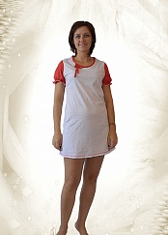
Сорочка | 44-54 | 133 | Кулирка | 150.00р. | 148.50р. | 147.00р. | 145.50р. | 
Сорочка | 62-68 | 139Г | Кулирка | 195.00р. | 193.05р. | 191.10р. | 189.15р. |  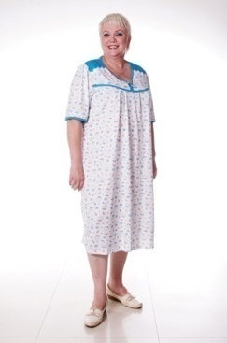
Сорочка | 42-56 | 158 | Кулирка | 165.00р. | 163.35р. | 161.70р. | 160.05р. | 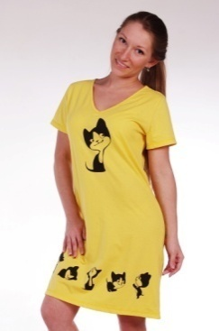
Сорочка | 44-54 | 401 | Кулирка | 165.00р. | 163.35р. | 161.70р. | 160.05р. | 